ejercicio6
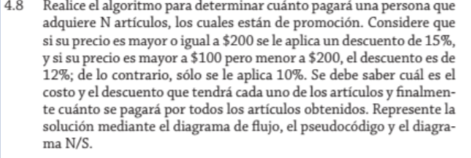

 | N articulos
 | precio
 | descuento

precio | descuento
precio>= 200 | 15%
precio>100&&precio<200 | 12%
precio<=100 | 10%

